상품제안서
굿즈 락앤락 스쿨핏 코튼캔디 원터치텀블러 370ml | 상품코드: S45808

 |  |  |  |  |  |  | 02-713-8555 | www.synergygift.co.kr
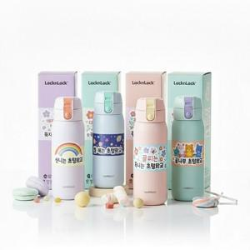

【상세/제작정보】

【인쇄/포장옵션】 | 슬리브 컬러+텀블러 레이저 / 포장불가능

【공급단가】 | 수량 | 30~ | 100~ | 300~ | 1,000~ | 3,000~
*VAT별도 | 단가 | 16,640원 | 15,740원 | 14,970원 | 14,590원 | 14,330원

【상품 URL】 | https://www.synergygift.co.kr:443/src/goods_detail.php?gdno=45808

